To Be Translated
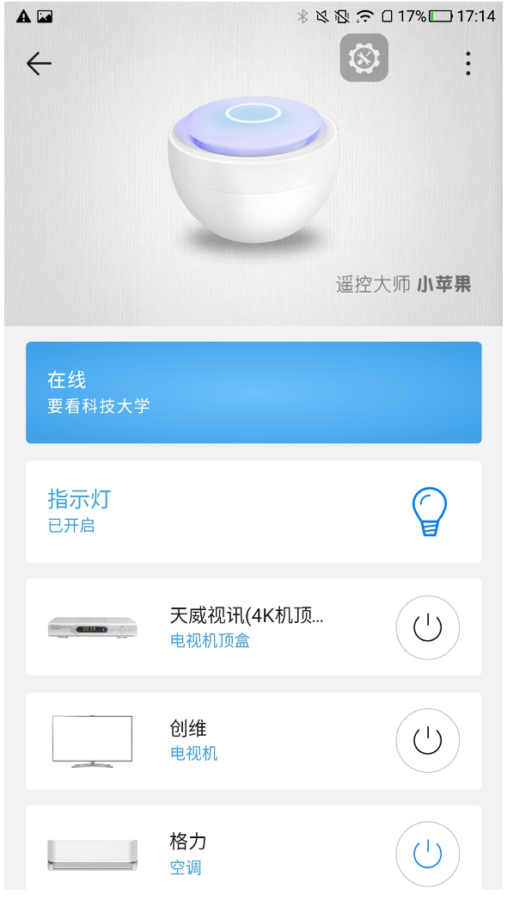
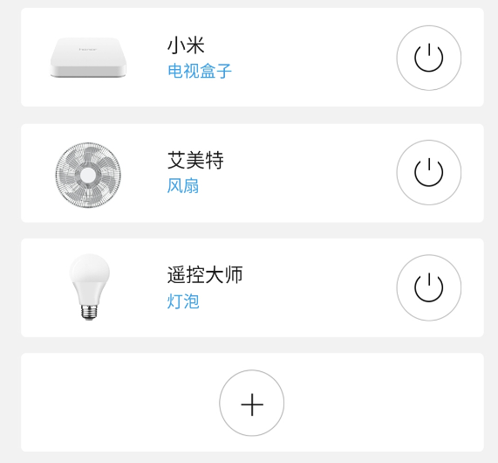
名称 | ProdID | 字符串id（字符串的唯一区分标识） | 源语言（中文） | 目标语言（英文） | Proofreading result（EN） | 测试结果 | 备注 | 场景截图 | 场景截图
遥看小苹果 | 107J
 |  |  | 在线 | Online. |  | Pass
 |  |  | 指示灯 | Indicator light |  | Pass
 |  |  | 已开启 | Turned on |  | Pass
 |  |  | 已关闭 | Turned off |  | NA

 |  |  | 电视机顶盒 | Setbox. |  | Pass
 |  |  | 电视机 | TV |  | Pass
 |  |  | 空调 | A/C |  | Pass
 |  |  | 电视盒子 | TV box. |  | Pass
 |  |  | 风扇 | Fan. |  | Pass
 |  |  | 灯泡 | Light |  | Pass

 |  |  | 添加遥控器 | Add remote control. |  | Pass
 |  |  | 选择遥控设备类型 | Select Device |  | Pass

 |  |  |  |  |  |  |  |  |  | 图二
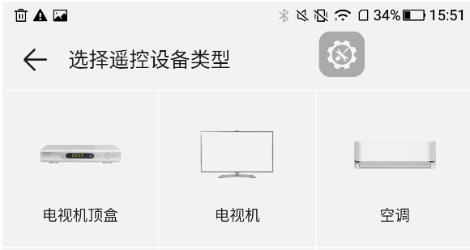

 |  |  |  |  |  |  |  |  |  | 图三

 |  |  |  |  |  |  |  | 图一

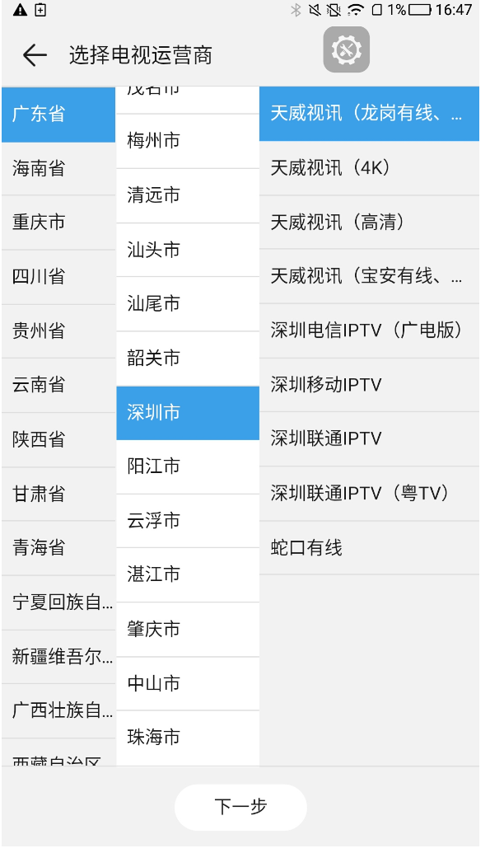
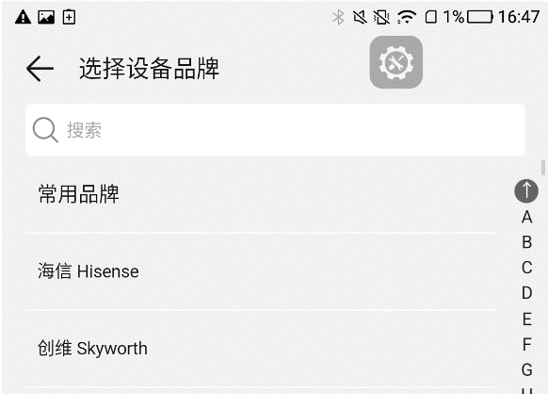
 |  |  | 选择电视运营商 | Select TV operator |  | Pass
 |  |  | 下一步 | Next |  | Pass

 |  |  | 选择设备品牌 | Select Brand |  | Pass
 |  |  | 搜索 | Search |  | Pass
 |  |  | 没有匹配结果 | No match |  | Pass
 |  |  | 常用品牌 | Hots |  | Fail | APP中翻译为com

 |  |  |  |  |  |  |  |  |  | 图五
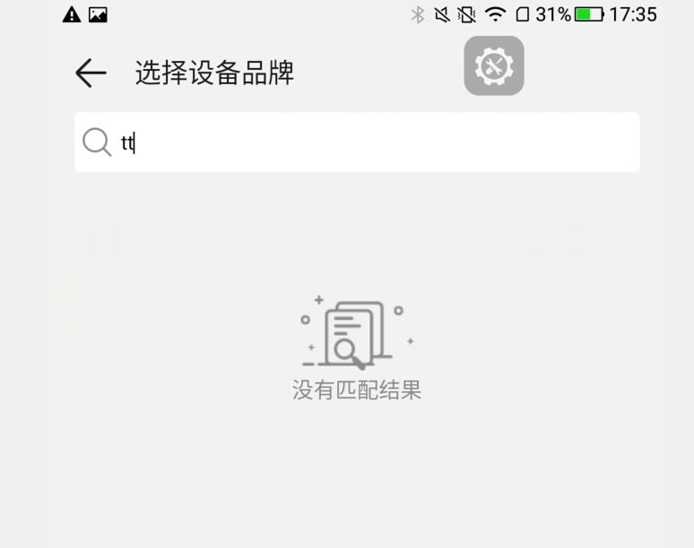

 |  |  |  |  |  |  |  | 图四 |  | 图六
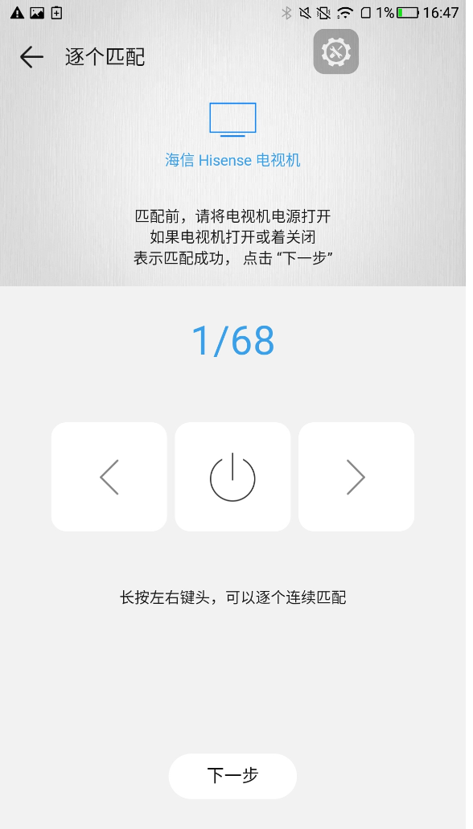
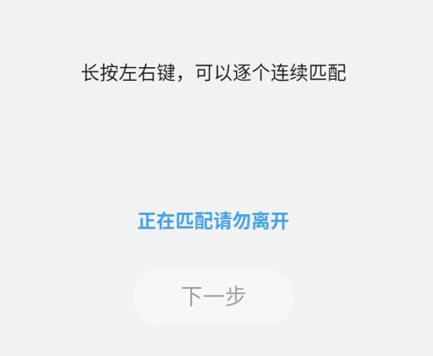
 |  |  | 逐个匹配 | Order |  | Pass
 |  |  | 匹配前，请将电视机电源打开，如果电视机打开或者关闭，表示匹配成功，点击“下一步” | Before matching, please turn on the power of the TV. If the TV is on or off, indicating that the match is successful, click "next" |  | Fail | APP翻译不一致
 |  |  | 长按左右键，可以逐个连续匹配 | Press the key button for a long time, and you can match one by one continuously. |  | Fail | APP翻译不一致
 |  |  | 正在匹配请勿离开 | Matching. Please don't leave. |  | Pass
 |  |  | 提示 | Hint |  | Pass
 |  |  | 确定 | Done |  | Fail | APP翻译不一致

 |  |  |  |  |  |  |  |  |  | 图八
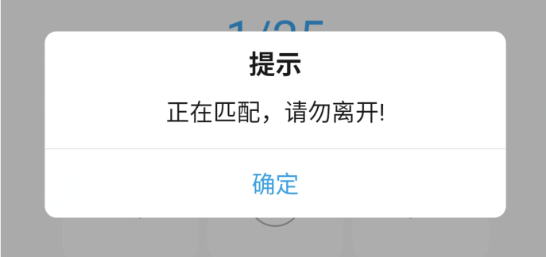

 |  |  |  |  |  |  |  |  |  | 图九

 |  |  |  |  |  |  |  | 图七
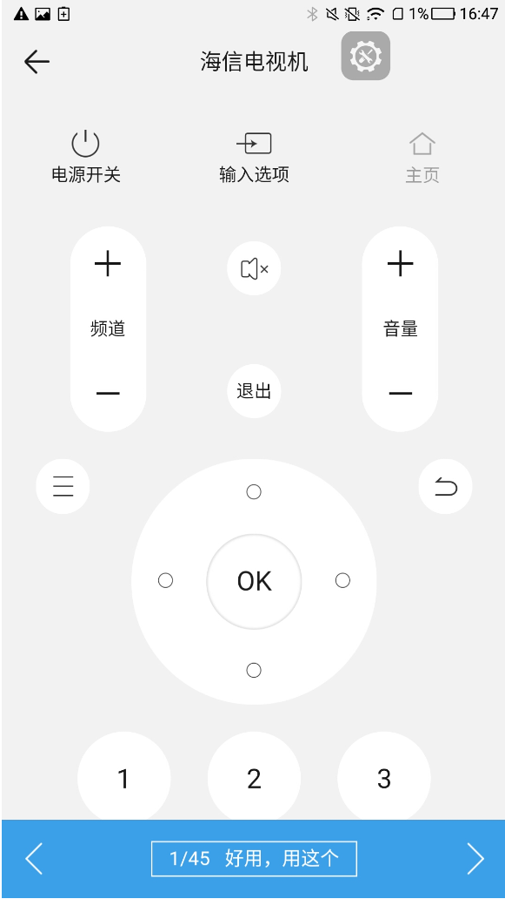
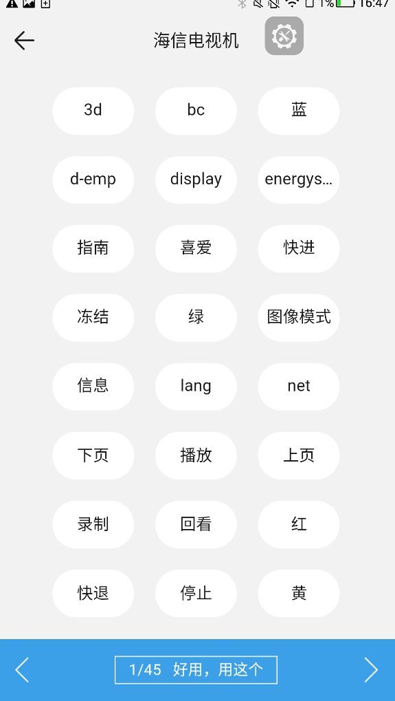
 |  |  | 电源开关 | Power |  | Pass
 |  |  | 输入选项 | Source |  | Pass
 |  |  | 频道 | ch |  | Pass
 |  |  | 音量 | vol |  | Pass
 |  |  | 退出 | Exit |  | Pass
 |  |  | 好用，用这个 | It works. Use this |  | Pass

 |  |  | 蓝 | Blue |  | Pass
 |  |  | 指南 | Guide
 |  |  | 喜爱 | Love |  | Fail | APP翻译不一致
 |  |  | 快进 | FF |  | Fail | APP翻译不一致
 |  |  | 冻结 | Frozen |  | Fail | APP翻译不一致
 |  |  | 绿 | Green |  | Pass
 |  |  | 图像模式 | Image mode |  | Pass
 |  |  | 信息 | information |  | Pass
 |  |  | 下页 | Next page |  | Pass
 |  |  | 播放 | Play. |  | Pass
 |  |  | 上页 | Last page |  | Fail | APP翻译不一致
 |  |  | 录制 | REC |  | Fail | APP翻译不一致
 |  |  | 回看 | Look back |  | Fail | APP翻译不一致
 |  |  | 红 | Red. |  | Pass
 |  |  | 快退 | Get back |  | Fail | APP翻译不一致
 |  |  | 停止 | STOP |  | Fail | APP翻译不一致
 |  |  | 黄 | Yellow |  | Pass
 |  |  | 机顶盒开关 | Setbox Power |  | NA

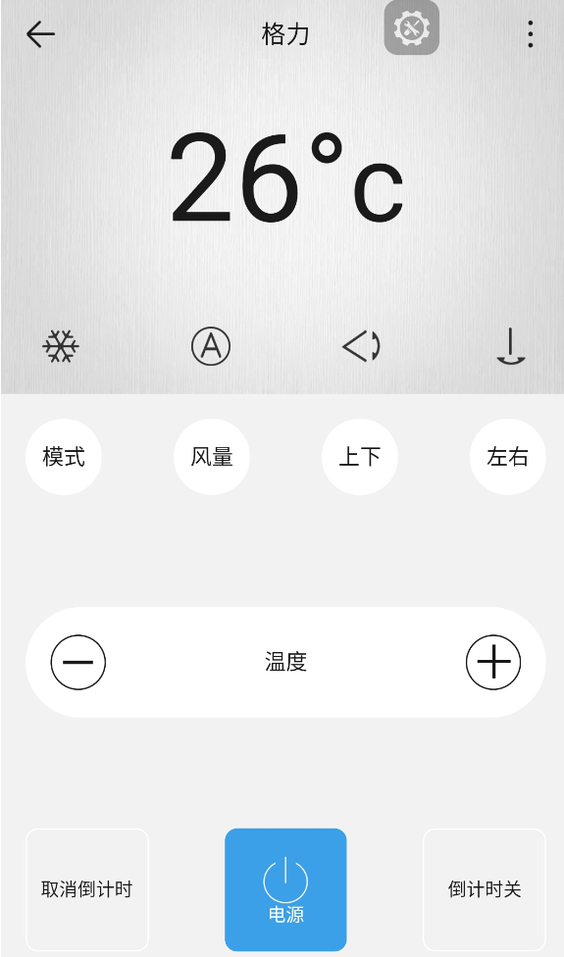
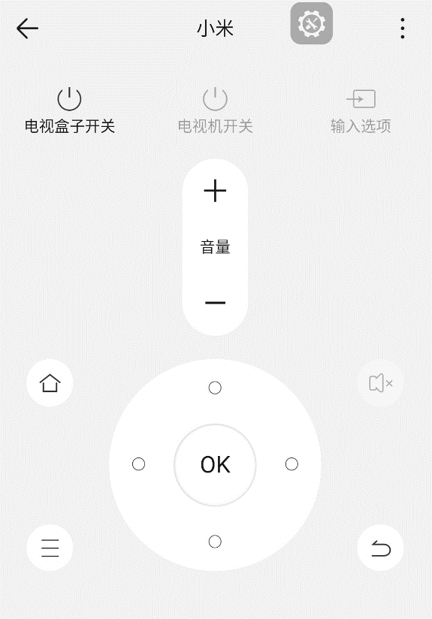
 |  |  |  |  |  |  |  | 图十 |  | 图11
 |  |  | 电视盒子开关 | TV box Power |  | Pass
 |  |  | 电视机开关 | TV Power |  | Pass
 |  |  | 输入选项 | Source |  | Pass
 |  |  | 音量 | vol |  | Pass

 |  |  | 模式 | Mode |  | Pass
 |  |  | 风量 | Speed |  | Pass
 |  |  | 上下 | V.Swing |  | Pass
 |  |  | 左右 | H.Swing |  | Pass
 |  |  | 温度 | Temp |  | Pass
 |  |  | 取消倒计时 | Cancel the Timing |  | Fail | APP翻译不一致
 |  |  | 电源 | Power |  | Pass
 |  |  | 倒计时关 | Time Length |  | Fail | APP翻译不一致

 |  |  |  |  |  |  |  |  |  | 图13

 |  |  |  |  |  |  |  | 图12

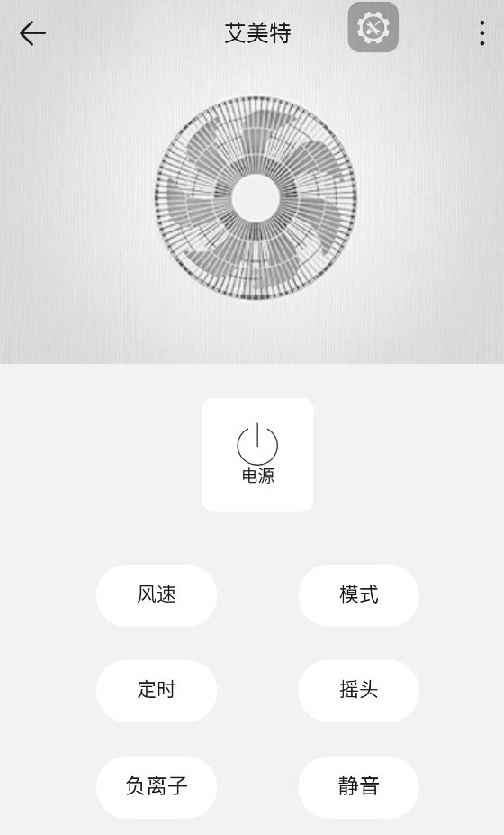
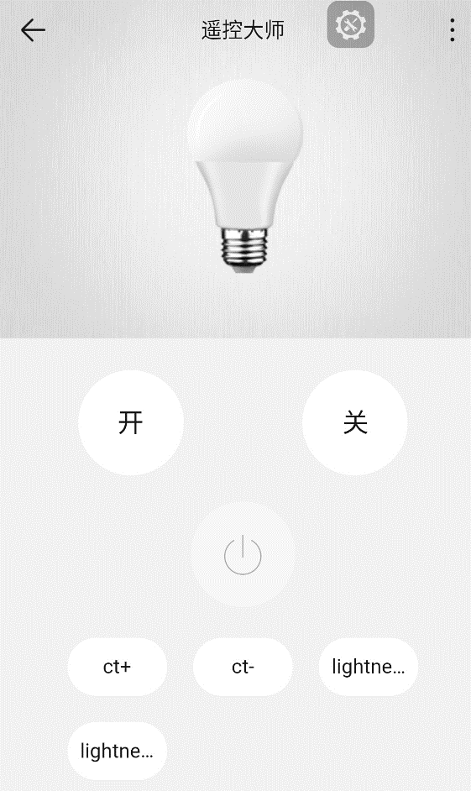
 |  |  | 电源 | Power |  | Pass
 |  |  | 风速 | speed |  | Pass
 |  |  | 模式 | Mode |  | Pass
 |  |  | 定时 | Timer |  | Pass
 |  |  | 摇头 | Oscillation |  | Pass
 |  |  | 负离子 | Negative ion |  | Fail | APP翻译不一致
 |  |  | 静音 | Mute |  | Pass

 |  |  | 开 | ON |  | Pass
 |  |  | 关 | OFF |  | Pass

 |  |  |  |  |  |  |  | 图14 |  | 图15

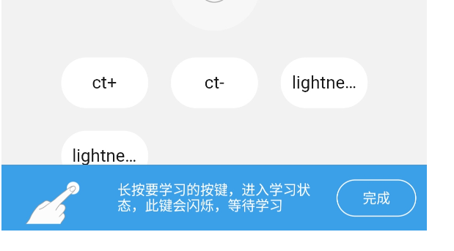
 |  |  | 长按要学习的按键，进入学习状态，此键会闪烁，等待学习 | Long press the button to learn, enter the learning state, this key will flash, waiting to learn. |  | Fail | APP翻译不一致
 |  |  | 将遥控器正对准小苹果在1米以内，按一下相应的按键，等待学习完成 | Aim the remote control at the little apple within 1 meter, press the corresponding button, and wait for the study to be completed. |  | Fail | APP翻译不一致 |  | 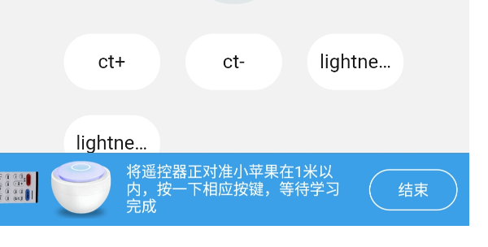
 |  |  | 学习失败，请再次长按你想学习的按键，重新学习 | Learning failure, please press the button you want to learn again, re-learn. |  | Pass
 |  |  | 完成 | OK |  | Pass |  | 图16 |  | 图17
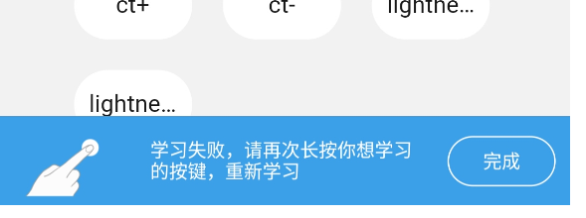
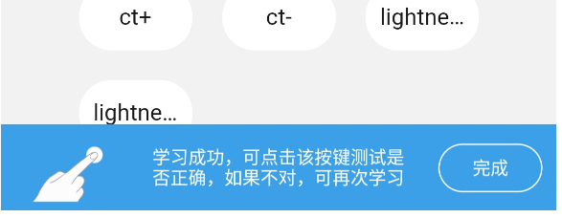
 |  |  | 学习成功，可点击该按键测试是否正确，如果不对，可再次学习 | If the learning is successful, you can click the button to test whether it is correct, and if not, you can learn again. |  | Fail | APP翻译不一致
 |  |  |  |  |  |  |  | 图16 |  | 图17

 |  |  |  |  |  |  |  | 图18 |  | 图19
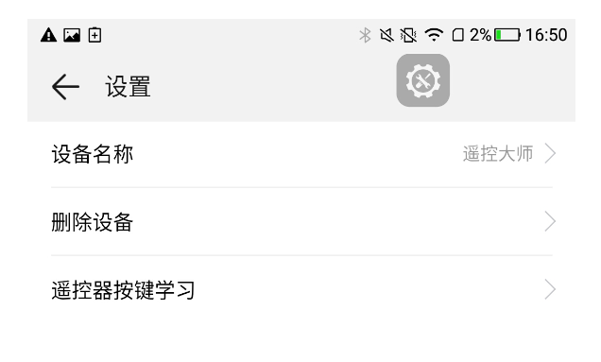
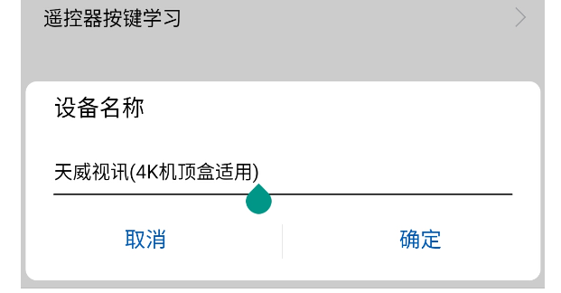

 |  |  | 设置 | Set |  | Pass
 |  |  | 设备名称 | Remote name |  | Pass
 |  |  | 删除设备 | Delete a Remote |  | Fail | APP翻译不一致
 |  |  | 遥控器按键学习 | Remote control button learning |  | Pass

 |  |  | 此操作会清除手机和智能家居云中有关该设备的所有数据。 | This clears all data about the device in the mobile phone and smart home cloud. |  | Fail | APP翻译不一致
 |  |  | 设备删除后，若再次使用，需重新添加。 | After the device is removed, if it is used again, it needs to be added again. |  | Fail | APP翻译不一致 | 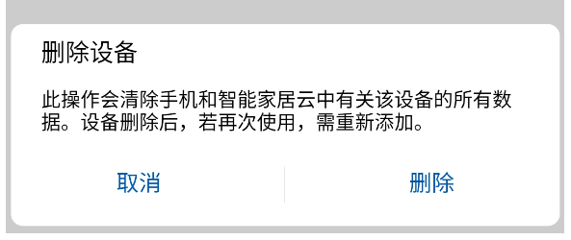
 |  |  | 取消 | cancel |  | Pass
 |  |  | 删除 | Delete |  | NA
 |  |  | 确定 | OK |  | Pass

 |  |  |  |  |  |  |  | 图20

